INVERSE GAMMA
Parámetro | Valor | Aleatorio | Dato | Indicador | Calculado de datos | Cálculo paramétrico | Momentos teoricos
alpha | 5 | 0.90039371488 | 0.4116048073 | media | 0.25439315166 | 0.25 | r | E[r]
beta | 1 | 0.99462382448 | 0.91151265085 | varianza | 0.029345236281 | 0.020833333333 | 1 | 0.25
 |  | 0.26792289148 | 0.16310935765 | desviación | 0.17130451331 | 0.1443375673 | 2 | 0.083333333333
 |  | 0.30081657898 | 0.16993851472 | asimetria | 8.4171674399 | 3.4641016151 | 3 | 0.041666666667
 |  | 0.75249198199 | 0.29805407036 | curtosis | 170.02947104 | 45 | 4 | 0.041666666667
 |  | 0.38773639493 | 0.18829299227
$$E[x]$$
$$μ_{1}$$
 |  | 0.29712435652 | 0.16917160707 | Momentos no centrados |  |  | Momentos centrados teoricos
$$E[x^{2}]$$
$$μ_{2}$$
 |  | 0.12204839286 | 0.13085647989 |  | 0.25439315166 |  |  | 0
$$E[x^{3}]$$
$$μ_{3}$$
 |  | 0.23466042459 | 0.15616389394 |  | 0.094047513546 |  |  | 0.020833333333
$$E[x^{4}]$$
$$μ_{4}$$
 |  | 0.22263770392 | 0.15362719186 |  | 0.081102635008 |  |  | 0.010416666667
 |  | 0.13402240514 | 0.13381006404 |  | 0.20499372074 |  |  | 0.01953125
 |  | 0.80096784624 | 0.32426108396
$$μ_{1}$$
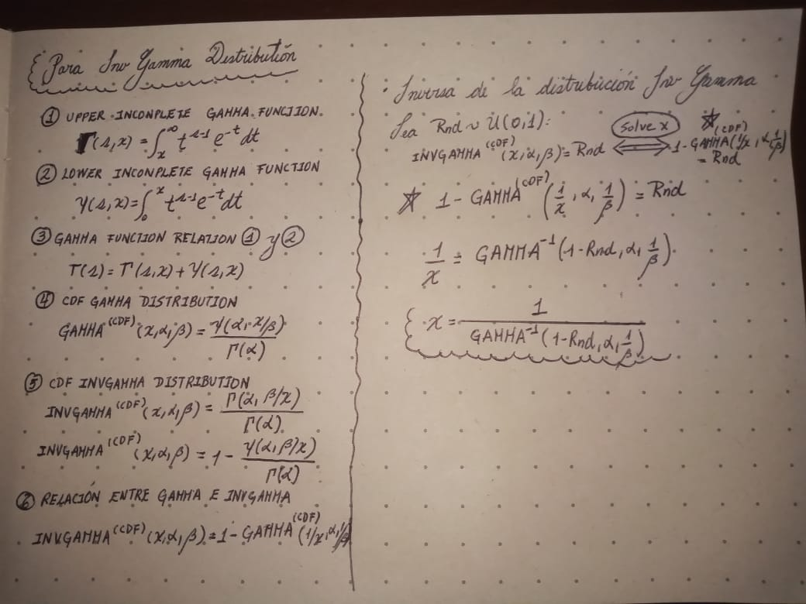
 |  | 0.93068706828 | 0.46078668571 | Momentos centrados
$$μ_{2}$$
 |  | 0.23480217653 | 0.15619369451 |  | 0
$$μ_{3}$$
 |  | 0.061511615378 | 0.11343490023 |  | 0.029331637933
$$μ_{4}$$
 |  | 0.4953211505 | 0.21294043599 |  | 0.042254055997
 |  | 0.94632202266 | 0.49719175497 |  | 0.14641967049
 |  | 0.74563853275 | 0.29479789907
 |  | 0.088658551599 | 0.12192773985
 |  | 0.42759951441 | 0.19708167217
 |  | 0.12486059888 | 0.13155954117
 |  | 0.98391790228 | 0.69229321626
 |  | 0.36180118471 | 0.18272803964
 |  | 0.80610994252 | 0.32743978627
 |  | 0.26067687708 | 0.16160246545
 |  | 0.45598283544 | 0.20356332314
 |  | 0.13057969251 | 0.13297122578
 |  | 0.45956310223 | 0.20439653613
 |  | 0.090258277478 | 0.12238586654
 |  | 0.28523131259 | 0.1667029446
 |  | 0.94862449843 | 0.50359089059
 |  | 0.81298866087 | 0.33183934888
 |  | 0.17084144067 | 0.14237531112
 |  | 0.32740255317 | 0.17547786436
 |  | 0.82108214816 | 0.33724929781
 |  | 0.50462882397 | 0.21523759808
 |  | 0.15675426287 | 0.13917435268
 |  | 0.036731946751 | 0.10368149269
 |  | 0.42066409346 | 0.19552849246
 |  | 0.30828041355 | 0.17149013476
 |  | 0.43019679985 | 0.19766623902
 |  | 0.57457619896 | 0.23372096905
 |  | 0.97130873192 | 0.59335638745
 |  | 0.56867992293 | 0.23206705946
 |  | 0.40836600398 | 0.19280067352
 |  | 0.049667588852 | 0.10911922475
 |  | 0.74651550063 | 0.295209357
 |  | 0.82032667343 | 0.33673302018
 |  | 0.66002337122 | 0.26040334198
 |  | 0.83406546467 | 0.34651842898
 |  | 0.030234838679 | 0.10051391287
 |  | 0.57455162463 | 0.23371403411
 |  | 0.17174741628 | 0.14257853249
 |  | 0.71727257233 | 0.28223440227
 |  | 0.42072124941 | 0.19554124736
 |  | 0.86735771694 | 0.37454889938
 |  | 0.85097934809 | 0.35988159471
 |  | 0.79733774062 | 0.32207054394
 |  | 0.93151830147 | 0.46247120234
 |  | 0.19723471637 | 0.14818960912
 |  | 0.92979373972 | 0.45900224464
 |  | 0.9851430465 | 0.70667316951
 |  | 0.1873273253 | 0.14603074383
 |  | 0.56100855716 | 0.22994461354
 |  | 0.36339860127 | 0.18306797854
 |  | 0.43016535806 | 0.19765915277
 |  | 0.45220223031 | 0.20268749314
 |  | 0.85043100676 | 0.35942229369
 |  | 0.90060189244 | 0.41188097493
 |  | 0.13427669194 | 0.13387171282
 |  | 0.45319960049 | 0.20291815373
 |  | 0.23891102426 | 0.15705653636
 |  | 0.7345331934 | 0.28971283372
 |  | 0.3747363956 | 0.18549086022
 |  | 0.15647044927 | 0.13910900544
 |  | 0.73318591231 | 0.28911113656
 |  | 0.87520624801 | 0.38231958911
 |  | 0.36399476374 | 0.18319493183
 |  | 0.12618059861 | 0.1318874713
 |  | 0.66881835661 | 0.26350571599
 |  | 0.95930639887 | 0.53842183879
 |  | 0.30928310487 | 0.171698744
 |  | 0.14387389351 | 0.13616943408
 |  | 0.030969594907 | 0.10089169286
 |  | 0.13246386386 | 0.13343129305
 |  | 0.30778187355 | 0.1713864299
 |  | 0.91824831395 | 0.43806038119
 |  | 0.22639264519 | 0.154421524
 |  | 0.9593392923 | 0.53854511197
 |  | 0.55121120742 | 0.22728010861
 |  | 0.59863948575 | 0.24069015145
 |  | 0.51851336804 | 0.21872752036
 |  | 0.19813993426 | 0.14838564
 |  | 0.84034384194 | 0.35129380517
 |  | 0.033441471053 | 0.10212385106
 |  | 0.89001349971 | 0.39861382922
 |  | 0.46873063958 | 0.20654747379
 |  | 0.61584424195 | 0.24591073475
 |  | 0.53075989217 | 0.22187304398
 |  | 0.80849440759 | 0.3289452239
 |  | 0.6657658445 | 0.26241984835
 |  | 0.86760472097 | 0.37478545675
 |  | 0.10346906057 | 0.12603852532
 |  | 0.7540432934 | 0.29880435403
 |  | 0.97719725032 | 0.63137230589
 |  | 0.6795143894 | 0.26739060962
 |  | 0.004846571397 | 0.079127135667
 |  | 0.133819995 | 0.13376096221
 |  | 0.52607089392 | 0.22066090148
 |  | 0.1871184806 | 0.14598495582
 |  | 0.79819158569 | 0.32258191883
 |  | 0.51306004362 | 0.21734747148
 |  | 0.44794559965 | 0.20170618761
 |  | 0.6398069355 | 0.25355986754
 |  | 0.35928364894 | 0.18219296823
 |  | 0.86036648619 | 0.36805192077
 |  | 0.47063488248 | 0.20699750202
 |  | 0.061129633159 | 0.11330306694
 |  | 0.45313037874 | 0.20290213583
 |  | 0.11517699666 | 0.12911164425
 |  | 0.96854309267 | 0.57856070791
 |  | 0.81097045763 | 0.33053037178
 |  | 0.22585437594 | 0.15430777955
 |  | 0.74541354239 | 0.29469257853
 |  | 0.93783161033 | 0.47609391102
 |  | 0.39983362532 | 0.1909265338
 |  | 0.90572717134 | 0.41889712469
 |  | 0.88189745546 | 0.38939466482
 |  | 0.13901552513 | 0.13501313845
 |  | 0.1403868645 | 0.13534089962
 |  | 0.77956413484 | 0.31192660371
 |  | 0.78659662638 | 0.31583058701
 |  | 0.1672845567 | 0.14157454284
 |  | 0.025088906077 | 0.09769289989
 |  | 0.061923803313 | 0.11357667621
 |  | 0.93546774488 | 0.47081250465
 |  | 0.25617974122 | 0.16066595599
 |  | 0.1146693637 | 0.12898113239
 |  | 0.56794973728 | 0.23186362627
 |  | 0.012584527368 | 0.088737175588
 |  | 0.93671340068 | 0.47356701223
 |  | 0.37753366303 | 0.18609153243
 |  | 0.64420028163 | 0.25501479846
 |  | 0.1983700577 | 0.14843544414
 |  | 0.029645341082 | 0.10020671528
 |  | 0.44025955691 | 0.19994672581
 |  | 0.94158215531 | 0.484971908
 |  | 0.023616596834 | 0.096819574298
 |  | 0.2620038755 | 0.16187860332
 |  | 0.81418008026 | 0.33261938718
 |  | 0.5007668761 | 0.21428047529
 |  | 0.23823745633 | 0.15691521364
 |  | 0.74975598952 | 0.29674287293
 |  | 0.60748114067 | 0.24334659883
 |  | 0.70137296193 | 0.27575161
 |  | 0.3199336623 | 0.17391768193
 |  | 0.34934293446 | 0.18008778562
 |  | 0.56833357477 | 0.23197052765
 |  | 0.65504436405 | 0.25868182758
 |  | 0.61072310397 | 0.2443345007
 |  | 0.028385951291 | 0.099537538434
 |  | 0.14015963036 | 0.13528666542
 |  | 0.79480040372 | 0.3205646367
 |  | 0.33900779601 | 0.17791065497
 |  | 0.80753731145 | 0.32833850697
 |  | 0.3039693735 | 0.17059369141
 |  | 0.67884497182 | 0.26714370622
 |  | 0.091330620691 | 0.12269088715
 |  | 0.1774408456 | 0.14384909131
 |  | 0.86983673761 | 0.37694593037
 |  | 0.96156118549 | 0.54715404915
 |  | 0.27239454446 | 0.16403832906
 |  | 0.059481632087 | 0.11272924363
 |  | 0.067975018159 | 0.11560407365
 |  | 0.70958915124 | 0.27905616288
 |  | 0.58536960812 | 0.2368018899
 |  | 0.17687808418 | 0.14372399161
 |  | 0.080195591955 | 0.11943719655
 |  | 0.35203519822 | 0.18065679029
 |  | 0.16289324462 | 0.14057920356
 |  | 0.25740050943 | 0.16092028822
 |  | 0.74622330006 | 0.29507209515
 |  | 0.026579889698 | 0.098544827412
 |  | 0.1188811238 | 0.13005714272
 |  | 0.93800352611 | 0.47648708537
 |  | 0.056502575742 | 0.11167005391
 |  | 0.13133162952 | 0.13315511742
 |  | 0.95573480518 | 0.52569044935
 |  | 0.63204791031 | 0.25103147625
 |  | 0.99194107694 | 0.82517247647
 |  | 0.84321614821 | 0.35354868411
 |  | 0.56388619072 | 0.23073695985
 |  | 0.66712068353 | 0.26290058865
 |  | 0.1921210905 | 0.14707848535
 |  | 0.27052195325 | 0.16364937654
 |  | 0.96960725438 | 0.58406546049
 |  | 0.38468364576 | 0.18763249828
 |  | 0.59238328608 | 0.2388426953
 |  | 0.15977565044 | 0.13986779687
 |  | 0.21849268191 | 0.15274789864
 |  | 0.54602302552 | 0.22588916947
 |  | 0.1221935881 | 0.13089292983
 |  | 0.29107858739 | 0.16791647064
 |  | 0.28912017557 | 0.16751000276
 |  | 0.99211149363 | 0.82956603274
 |  | 0.83493224273 | 0.34716564313
 |  | 0.36698816812 | 0.18383310676
 |  | 0.59447525346 | 0.23945756169
 |  | 0.28196856583 | 0.16602583324
 |  | 0.46267368671 | 0.20512350762
 |  | 0.75597939962 | 0.2997478093
 |  | 0.66024476554 | 0.26048046287
 |  | 0.84044528498 | 0.35137266967
 |  | 0.762627374 | 0.30304894611
 |  | 0.6186397393 | 0.24677946531
 |  | 0.27177340651 | 0.16390932412
 |  | 0.79505182948 | 0.32071295127
 |  | 0.65157457068 | 0.25749643364
 |  | 0.7286203331 | 0.28709547332
 |  | 0.58675745008 | 0.23720323302
 |  | 0.32081586037 | 0.17410176946
 |  | 0.28536097535 | 0.16672985289
 |  | 0.42686046622 | 0.19691562971
 |  | 0.23410422788 | 0.15604694223
 |  | 0.026607060313 | 0.098560069687
 |  | 0.17185768576 | 0.14260324718
 |  | 0.31523994032 | 0.17293903804
 |  | 0.83354200022 | 0.34612937895
 |  | 0.9274334567 | 0.45441135426
 |  | 0.24880324128 | 0.15912708006
 |  | 0.37959420708 | 0.1865347804
 |  | 0.89706904925 | 0.40728176931
 |  | 0.18008775763 | 0.14443611712
 |  | 0.51956415951 | 0.21899486897
 |  | 0.70449653712 | 0.27699683227
 |  | 0.29038628472 | 0.1677727791
 |  | 0.24610708826 | 0.15856360408
 |  | 0.31597660259 | 0.17309254844
 |  | 0.27801840247 | 0.16520597153
 |  | 0.33600338673 | 0.17727973141
 |  | 0.40940619159 | 0.19303015186
 |  | 0.13958229287 | 0.13514873527
 |  | 0.89034027719 | 0.39900110975
 |  | 0.61215509914 | 0.24477329838
 |  | 0.11003602287 | 0.12777891669
 |  | 0.73983002214 | 0.2921097878
 |  | 0.93320488963 | 0.46596318691
 |  | 0.25322986136 | 0.1600510036
 |  | 0.18408277172 | 0.14531799403
 |  | 0.29924689567 | 0.16961243385
 |  | 0.81063076514 | 0.33031156041
 |  | 0.24629362076 | 0.15860260723
 |  | 0.60593956376 | 0.24287949333
 |  | 0.42804047108 | 0.19718080391
 |  | 0.13344140964 | 0.13366905125
 |  | 0.17177326105 | 0.14258432546
 |  | 0.96632832004 | 0.56777596313
 |  | 0.76908890239 | 0.3063533215
 |  | 0.99885442315 | 1.311233779
 |  | 0.74610981001 | 0.29501882787
 |  | 0.37867934825 | 0.18633790081
 |  | 0.52955730872 | 0.22156122733
 |  | 0.95971680635 | 0.53996833475
 |  | 0.41152843278 | 0.19349904072
 |  | 0.96940256183 | 0.58298915282
 |  | 0.36001371585 | 0.1823480513
 |  | 0.59157517568 | 0.23860594417
 |  | 0.644771939 | 0.25520538556
 |  | 0.76414825873 | 0.30381799726
 |  | 0.81754764352 | 0.3348542594
 |  | 0.44383158485 | 0.20076246642
 |  | 0.65703707998 | 0.25936787901
 |  | 0.66638905842 | 0.26264074501
 |  | 0.7978954344 | 0.32240428497
 |  | 0.84713361112 | 0.35669947214
 |  | 0.71996078763 | 0.2833674509
 |  | 0.28933225452 | 0.167554018
 |  | 0.9966736566 | 1.0230259996
 |  | 0.043352764732 | 0.10658210442
 |  | 0.093863951322 | 0.12340509746
 |  | 0.018274639779 | 0.093318377188
 |  | 0.99789141769 | 1.1389707228
 |  | 0.62234395845 | 0.24793984785
 |  | 0.72735498993 | 0.28654308575
 |  | 0.068695601646 | 0.1158392031
 |  | 0.65499349831 | 0.25866436631
 |  | 0.20856009093 | 0.15062913859
 |  | 0.055613588366 | 0.11134819257
 |  | 0.058042429185 | 0.11222117585
 |  | 0.60482682261 | 0.24254337537
 |  | 0.81366820006 | 0.33228358115
 |  | 0.83501412143 | 0.34722697614
 |  | 0.92233760666 | 0.44506331759
 |  | 0.92795558719 | 0.45541188371
 |  | 0.99218163239 | 0.83140723971
 |  | 0.26047544183 | 0.16156054073
 |  | 0.77921573525 | 0.31173670108
 |  | 0.44343476109 | 0.2006716782
 |  | 0.86559835212 | 0.37287818882
 |  | 0.22058630689 | 0.1531923572
 |  | 0.090597296036 | 0.12248247561
 |  | 0.27348332363 | 0.16426443578
 |  | 0.73589249764 | 0.29032314497
 |  | 0.73981654686 | 0.29210362519
 |  | 0.39423604041 | 0.18970464649
 |  | 0.39665148068 | 0.19023119227
 |  | 0.64237118228 | 0.25440696853
 |  | 0.8193295285 | 0.33605524132
 |  | 0.48081893136 | 0.20942409474
 |  | 0.01855468535 | 0.093517427488
 |  | 0.79107837393 | 0.31839184126
 |  | 0.11005394939 | 0.12778360746
 |  | 0.56173879116 | 0.23014525347
 |  | 0.32946065349 | 0.17590848942
 |  | 0.28577564892 | 0.16681590817
 |  | 0.75128228896 | 0.29747245564
 |  | 0.38366862341 | 0.18741323437
 |  | 0.050155452695 | 0.10930747429
 |  | 0.98463463147 | 0.70054095023
 |  | 0.54625850628 | 0.22595200916
 |  | 0.60694929701 | 0.24318525614
 |  | 0.69858784001 | 0.27465245909
 |  | 0.19572835436 | 0.14786296462
 |  | 0.52284500573 | 0.21983263114
 |  | 0.41595103548 | 0.19447923464
 |  | 0.51519263408 | 0.21788568831
 |  | 0.66974028926 | 0.26383562246
 |  | 0.76441517212 | 0.30395351026
 |  | 0.098244076623 | 0.12461994676
 |  | 0.82298624227 | 0.33856126226
 |  | 0.011244337508 | 0.087458356075
...

